Paramétrica
METODOLOGIA DE CÁLCULO

Fórmula paramétrica de reajuste contida na pág.6 do Anexo IV - Estrutura Tarifária do Edital.
IRT = (P1 x IA1) + (P2 x IA2) + (P3 x IA3)

Os pesos P1, P2 e P3 são, conforme tabela contida na página 7.
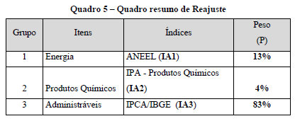

A variação a ser considerada é de 12 meses, considerando o 3º mês anterior ao do mês de reajuste (março)

MEMÓRIA DE CÁLCULO
 |  |  |  | Variação Percentual
 |  |  | PESO | INDICE | IA'
IA1 refere-se a variação do custo de energia |  |  | 13% | 23.52% | 3.057%
IA2 refere-se a variação do custo de produtos químicos |  |  | 4% | 3.06% | 0.122%
IA3 refere-se a variação do IPCA |  |  | 83% | 3.70% | 3.068%
 |  |  |  | IRT | 6.2479% | direta

 | ENERGIA | IPA - PROD. QUIM | IPCA
mês/Índice | IA1 | IA2 | IA3
2025 | 0.2870 | 208.59 | 7,276.54
2026 | 0.3545 | 214.96 | 7,545.53
Variação MAR25/ - MAR/26 | 23.52% | 3.06% | 3.6967% | indireta

NOTAS:
1- CEPISA - NÃO CONSIDERA BANDEIRA TARIFÁRIA E ICMS

Aneel - Energia
Resolução 3.414/2024

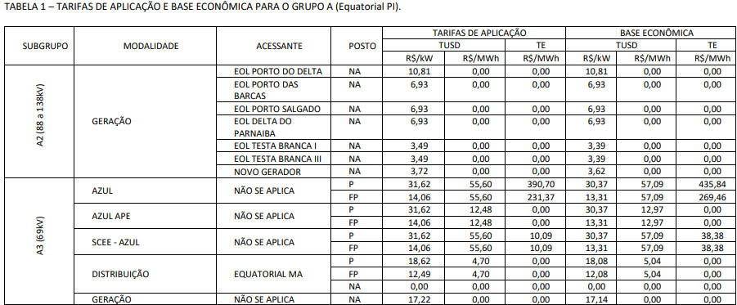

 |  |  |  |  |  | https://portalrelatorios.aneel.gov.br/luznatarifa/basestarifas | https://portalrelatorios.aneel.gov.br/luznatarifa/basestarifas

 | Tarifa A3 Azul FP | R$ 55.60 | R$ 231.37 | R$ 286.97 | por MWh
 | Transformando MWh EM KWh |  | R$ 0.2870

Resolução 3.555/2025

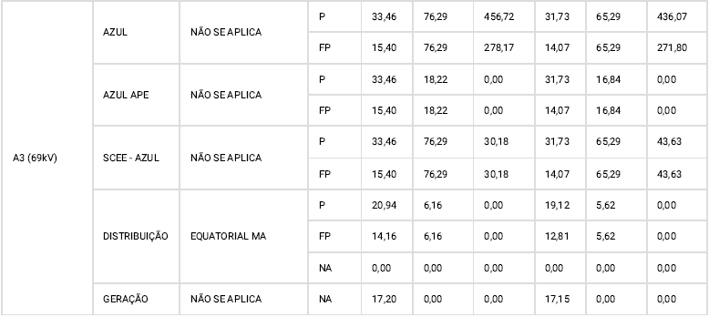

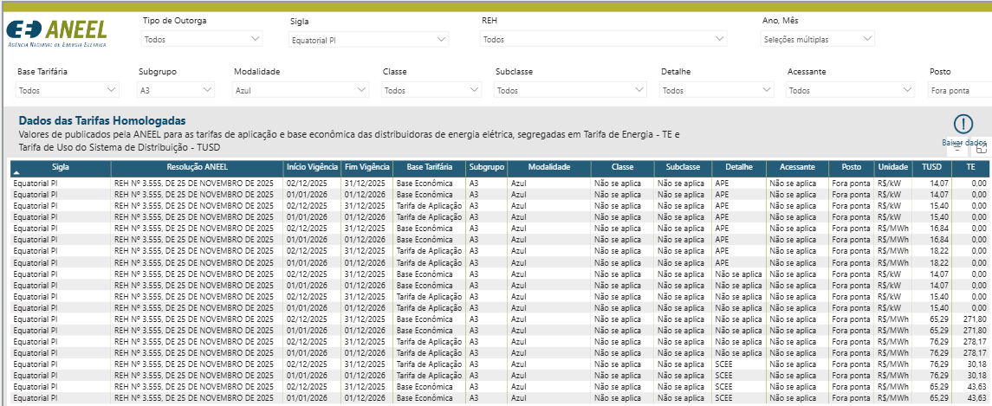

 | Tarifa A3 Azul FP | R$ 76.29 | R$ 278.17 | R$ 354.46 | por MWh
 | Transformando MWh EM KWh |  | R$ 0.3545

